Sheet1
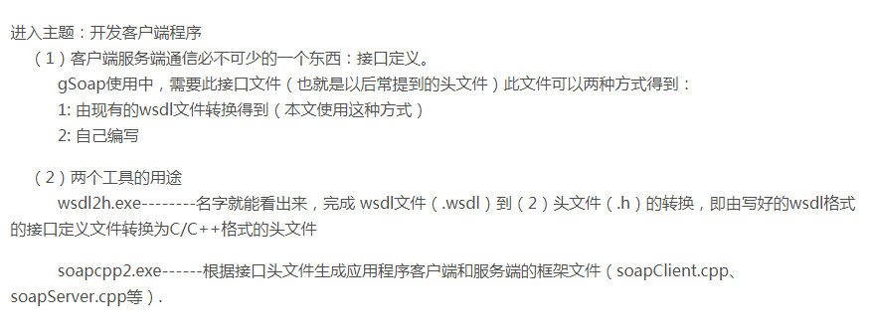

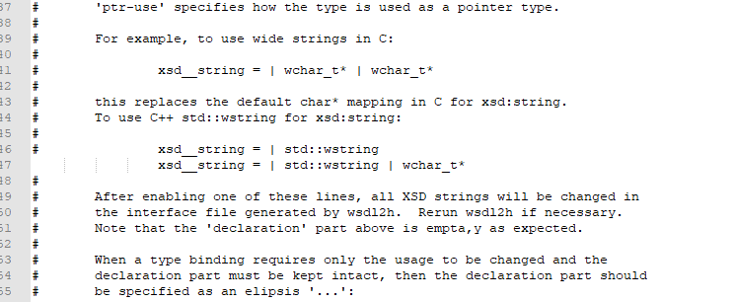
1:由现有的wsdl文件转换得到接口定义
 | 找个特定的文件夹，把wsdl2h.exe soapcpp2.exe stdsoap2.h stdsoap2.cpp 几个文件放在一起
 | （stdsoap2.h stdsoap2.cpp 也可以不放进来）
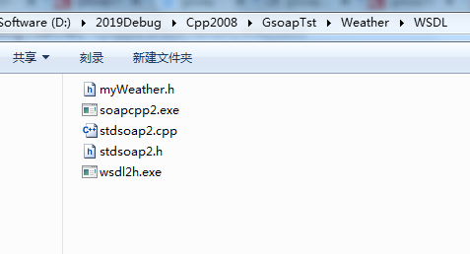

2：根据给定的 网络地址生成特定的文件， 这里输出文件是 myWeather.h
为了解决中文乱码，可以指定typemap.dat 里面定义 xsd__string = | std::wstring | wchar_t*
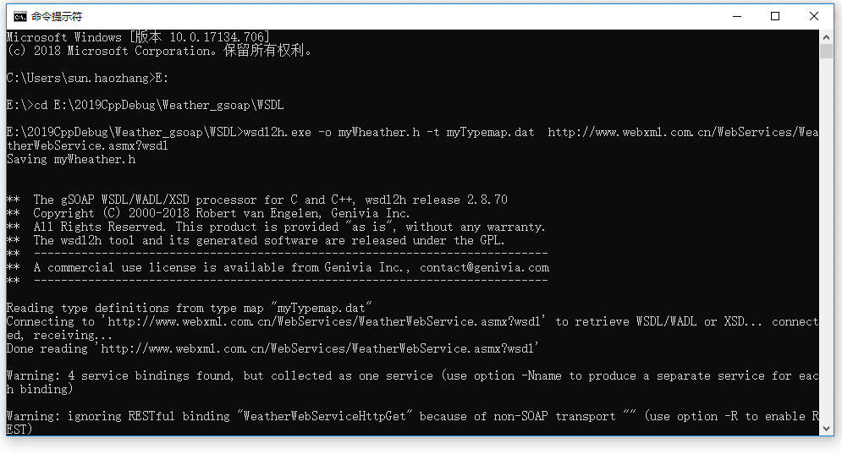
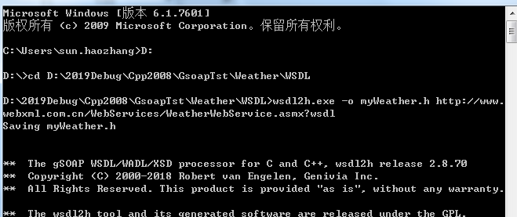

3: 生成工程需要的文件 soapcpp2.exe myWeather.h 可能需要其他的一些文件，这里可以指定文件路径，
基本上缺少的文件可以在gsop文件夹里找到，直接复制过来就可以
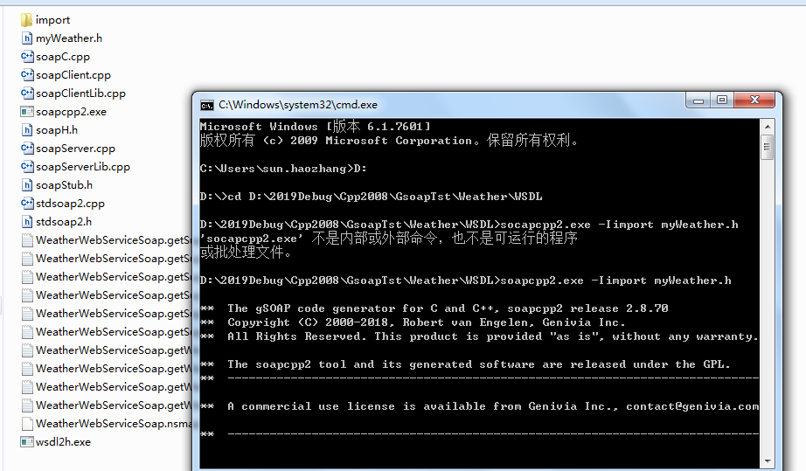

4：在stdsoap2.cpp 里 #include "WeatherWebServiceSoap.nsmap"
stdsoap2.cpp soapC.cpp soapClient.cpp 这几个文件 不使用 预编译头文件
所有文件添加到工程后，我们后续就可以使用 soapStub.h了，这里面定义了我们编程需要的接口，以及类

